Solicitud gráfica
 | Área: | Ciencias Naturales |  |  | Fecha:
 | Grado: | 10 |  |  | 2015-08-30
 | Título del tema: | Fenómenos ondulatorios |  |  | ¿Cuaderno de estudio o recurso? | Cuaderno de Estudio
 | Editor: | Diana García

 | Código guión o recurso: | CN_11_04_CO | ← Para determinar este código, visite la hoja de Ayuda
 |  |  |  |  | ESPECIFICACIÓN DE ARCHIVOS A ENTREGAR
Núm. | Archivo Shutterstock o ruta en web | Imagen para: | Tipo | Formato | Nombre imagen SMALL | Tamaño imagen SMALL | Nombre imagen ZOOM | Tamaño imagen ZOOM | Descripción | Observaciones
IMG01 | Ver observaciones | Cuaderno de Estudio | Ilustración | Horizontal | CN_11_04_CO_IMG01_small | 526 x 370 px | CN_11_04_CO_IMG01_zoom | 800 x 600 px | Reflexión de las ondas | 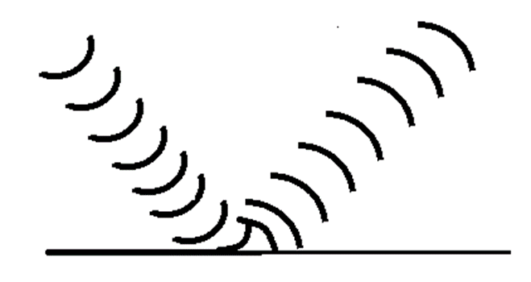 Hacer ondas que llegan contra una superficie y rebotan
IMG02 | http://images.slideplayer.es/8/2342034/slides/slide_5.jpg | Cuaderno de Estudio | Ilustración | Horizontal | CN_11_04_CO_IMG02_small | 526 x 370 px | CN_11_04_CO_IMG02_zoom | 800 x 600 px | Ilustración de la reflexión con ángulos y planos. | Ilustrar la imagen, cambiando la palabra rayo por onda.
IMG03 | Ver observaciones | Cuaderno de Estudio | Ilustración | Horizontal | CN_11_04_CO_IMG03_small | 526 x 370 px | CN_11_04_CO_IMG03_zoom | 800 x 600 px | Reflexión especular y difusa | 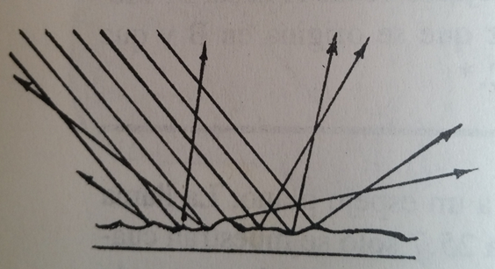 Hacer una imagen a la izquierda en donde varios rayos rebotan en una superficie plana, y todos salen a la misma dirección, y debajo dice “Reflexión especular”. A la derecha hay una superficie irregular, por lo que los rayos rebotan en direcciones diferentes según a donde lleguen. Debajo dice “Reflexión difusa”. Hacer una imagen como la siguiente en la reflexión difusa:
IMG04 | Ver observaciones | Cuaderno de Estudio | Ilustración | Horizontal | CN_11_04_CO_IMG04_small | 526 x 370 px | CN_11_04_CO_IMG04_zoom | 800 x 600 px | Refracción de una onda sonora | 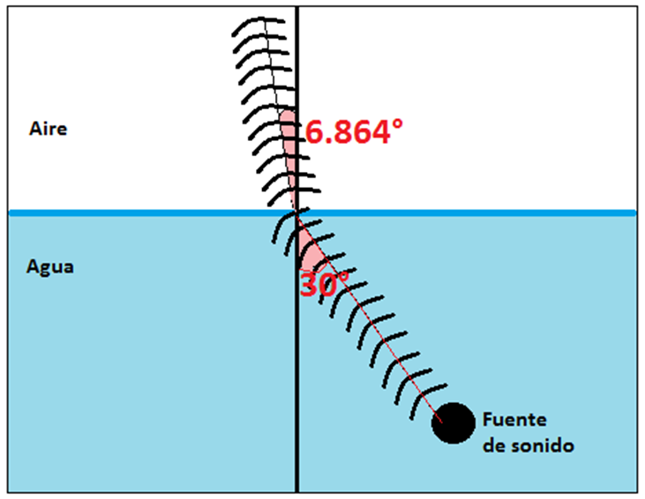 Hacer una imagen como la de arriba. Es importante que en la imagen que se haga, los grados en verdad sean los que se ponen. Hacer el decimal con coma y no con punto.
IMG05 | https://upload.wikimedia.org/wikipedia/commons/thumb/4/4f/Refracci%C3%B3n_y_reflexi%C3%B3n.svg/600px-Refracci%C3%B3n_y_reflexi%C3%B3n.svg.png | Cuaderno de Estudio | Ilustración | Horizontal | CN_11_04_CO_IMG05_small | 526 x 370 px | CN_11_04_CO_IMG05_zoom | 800 x 600 px | Reflexión total | Ilustrar. Escribir “Reflexión total” en vez de “Reflexión interna total”.
IMG06 | Ver observaciones | Cuaderno de Estudio | Ilustración | Horizontal | CN_11_04_CO_IMG06_small | 526 x 370 px | CN_11_04_CO_IMG06_zoom | 800 x 600 px | Onda transversal | 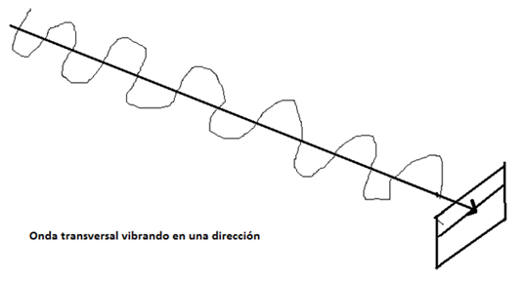 Hacer una imagen como la que se muestra. Las ondas deben quedar más simétricas, y que se vean “acostadas”, que lleven la dirección de la línea del centro del cuadro que hay al final. Al lado, hacer una imagen similar pero con ondas que tienen otras inclinaciones. Además de una onda en un plano horizontal como en la imagen anterior, debe hacer una vertical y al menos dos que estén oblicuas. Ver la imagen del link para darse una idea: http://www.carlostapia.es/fisica/polarimetria.html Hacer que los planos de la sondas coincidan con las las direcciones de las flechas rojas del cuadro de la izquierda (una horizontal, una vertical y dos oblicuas). Debajo de esta imagen escribir Ondas transversales vibrando en diversas direcciones.
IMG07 | http://www.carlostapia.es/fisica/polarimetria.html | Cuaderno de Estudio | Ilustración | Horizontal | CN_11_04_CO_IMG07_small | 526 x 370 px | CN_11_04_CO_IMG07_zoom | 800 x 600 px | Polarización | Ilustrar. Incluir los cuadros de la izquierda y la derecha, y el cuadro central. Notar que antes del cuadro central las ondas se mueven en muchas direcciones, pero después de pasar por ahí, quedan verticales. Hacer que las líneas de ese cuadro central sean verticales, y no horizontales como se muestra en la imagen. Y hacer que los planos de la sondas coincidan con las direcciones de las flechas rojas del cuadro de la izquierda (una horizontal, una vertical y dos oblicuas), en vez de hacer varias direcciones desordenadas como se muestra en la imagen.
IMG08 | http://hyperphysics.phy-astr.gsu.edu/hbasees/sound/imgsou/difr.gif | Cuaderno de Estudio | Fotografía | Horizontal | CN_11_04_CO_IMG08_small | 526 x 370 px | CN_11_04_CO_IMG08_zoom | 800 x 600 px | Difracción de una onda – obstáculo pequeño | La idea sólo es mostrar como las ondas rodean el obstáculo; no poner ningún texto, ninguna silla detrás del círculo gris, y la flecha y el símbolo de lambda que está cerca de donde se originan las sondas. La fuente de la sondas no tiene que ser ese muñequito. No incluir las líneas negras verticales de la derecha, ni lo que sigue después de ellas.
IMG09 | http://2.bp.blogspot.com/-5UB-XQ3wk_Y/VdJDR4fNzTI/AAAAAAAAHGM/ZyvyHnqao7E/s1600/11.png | Cuaderno de Estudio | Fotografía | Horizontal | CN_11_04_CO_IMG09_small | 526 x 370 px | CN_11_04_CO_IMG09_zoom | 800 x 600 px | Difracción de una onda – obstáculo grande | Ilustrar la parte izquierda de esta imagen
IMG10 | http://varinia.es/blog/wp-content/uploads/2011/02/difraccion_k.png | Cuaderno de Estudio | Fotografía | Horizontal | CN_11_04_CO_IMG10_small | 526 x 370 px | CN_11_04_CO_IMG10_zoom | 800 x 600 px | Difracción de una onda – rendija | Ilustrar
IMG11 | Ver observaciones | Cuaderno de Estudio | Fotografía | Horizontal | CN_11_04_CO_IMG11_small | 526 x 370 px | CN_11_04_CO_IMG11_zoom | 800 x 600 px | Interferencia | 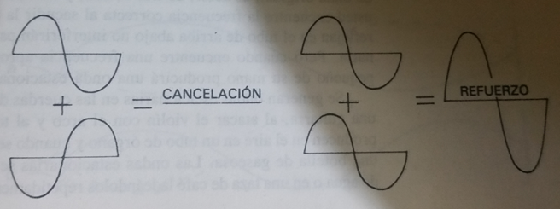 Ilustrar
IMG12 | Ver observaciones | Cuaderno de Estudio | Fotografía | Horizontal | CN_11_04_CO_IMG12_small | 526 x 370 px | CN_11_04_CO_IMG12_zoom | 800 x 600 px | Interferencia con ondas diferentes | 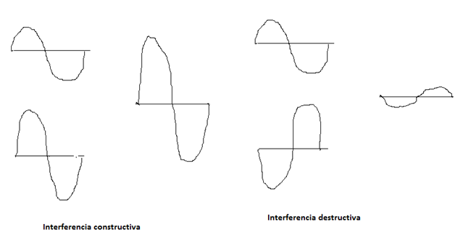 Ilustrar esta imagen. La idea es que las ondas se suman entre sí, por lo que en la interferencia constructiva la altura de la onda que resulta es la suma de la altura en las otras dos, y en la destructiva, es la resta.
IMG13 | Ver observaciones | Cuaderno de Estudio | Fotografía | Horizontal | CN_11_04_CO_IMG13_small | 526 x 370 px | CN_11_04_CO_IMG13_zoom | 800 x 600 px | Interferencia fuera de fase | Ilustrar esta imagen, pero en vez de hacer zonas con muchos y pocos puntos, hacer una onda; las partes altas de la onda (cresta) corresponden a las zonas con muchos puntos, y las zonas bajas (valles) son las zonas con pocos puntos, justo en medio de dos crestas. En la franja de abajo he dibujado una onda con lápiz blanco, para hacerme entender. En donde dice “constructiva” debe haber dos crestas, y en donde dice “destructiva” debe haber una cresta y un valle.
IMG14 | 224171713 | Cuaderno de Estudio | Fotografía | Horizontal | CN_11_04_CO_IMG14_small | 526 x 370 px | CN_11_04_CO_IMG14_zoom | 800 x 600 px | Fósil de un dinosaurio con alas | 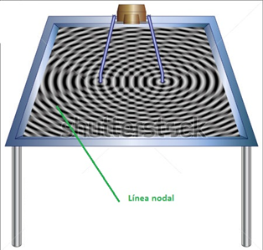 No poner los cuadros de debajo de la mesa, y señalar las líneas en las ondas y escribir “líneas nodales”, tal y como se muestra

